상품제안서
자개 여권 케이스 여권지갑 | 상품코드: S28219

 |  |  |  |  |  |  | 02-713-8555 | www.synergygift.co.kr
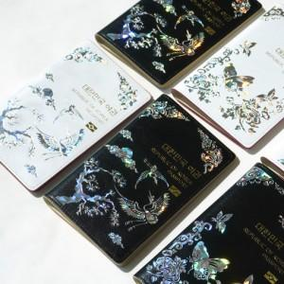

【상세/제작정보】

【인쇄/포장옵션】 | 불박 / 포장불가능

【공급단가】 | 수량 | 50~ | 100~ | 200~ | 300~ | 500~
*VAT별도 | 단가 | 27,040원 | 26,390원 | 25,310원 | 24,660원 | 22,600원

【상품 URL】 | https://www.synergygift.co.kr:443/src/goods_detail.php?gdno=28219

